关系图
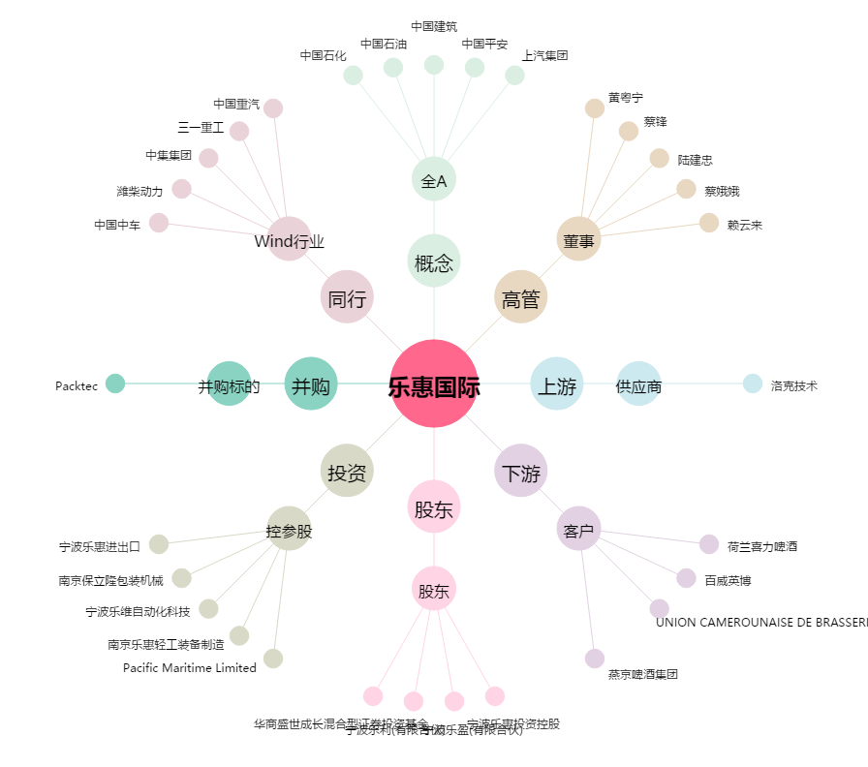
乐惠国际[603076.SH] - 关系概览图

